FOA801-03
 |  | K2 INGENIERÍA S.A.S |  |  |  |  |  |  |  | Versión No. 03 2024-10-07 FOA801-03

 |  | HOJA DE VIDA DE EQUIPOS - LABORATORIO

NOMBRE DEL INSTRUMENTO : |  |  | FIDAS200

IMAGEN |  |  |  |  |  | INFORMACIÓN GENERAL
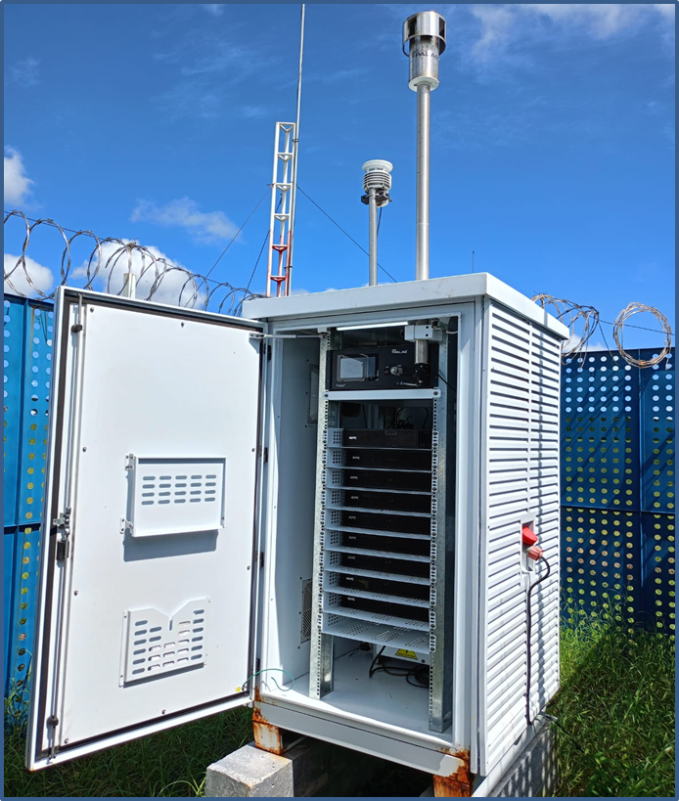 |  |  |  |  |  | Descripcion: |  |  | MEDIDOR AUTOMATICO DE PARTICULAS FINAS PM10,PM2.5
 |  |  |  |  |  | Marca: |  |  | PALAS
 |  |  |  |  |  | Modelo: |  |  | FIDAS200
 |  |  |  |  |  | Serie: |  |  | 18569
 |  |  |  |  |  | Código de Inventario: |  |  | N/A
 |  |  |  |  |  | Ubicación: |  |  | ESTACIÓN: C_VARM_01 (Vientos Arriba Aeropuerto)
 |  |  |  |  |  | Propiedad de: |  |  | Applus+K2
 |  |  |  |  |  | Operado por: |  |  | Applus+K2
 |  |  |  |  |  | Función: |  |  | Medidores de partículas finas, con espectrómetros de aerosol certificados, medición por la dispersión de luz óptica de las partículas.
 |  |  |  |  |  | Tiempo de funcionamiento (Horas) :
 |  |  |  |  |  | Alimentación: |  |  | 120 VAC, 200 VATIOS
 |  |  |  |  |  | Versión del software / firmware: |  |  | (Windows 10 IoT).
 |  |  |  |  |  | Criterio de reposición: |  |  | POR VIDA UTIL, POR FALLA
 |  |  |  |  |  | Dimension/Tamaño: |  |  | 184 X 483 X 324 MM
 |  |  |  |  |  | Fecha puesta en marcha: |  |  | 2023-10-23
 |  |  |  |  |  | Vida Útil: |  |  | 10 años
 |  |  |  |  |  | Cap/peso/Exactitud |  |  | Unidad de control: 9,30 kg Cabezal de toma de muestras: 2,25 kg Tubo de toma de muestras: 4,50 kg
 |  |  |  |  |  | Rango de medición: |  |  | 0,18 – 18 µm
 |  |  |  |  |  | Criterios de acepación: |  |  | Flujo nominal de operación: 4,8 +/- 0,15 L/m Fuga neta de la unidad de control: 0,07 L/min Fuga neta del sistema completo: 0,49 L/min Punto cero del sensor de aerosol: 0,0 Ajuste del desfase del sensor de aerosol: 2,0 a 3,0 V Desviación máximaen canales: 0,5
 |  |  |  |  |  | Punto de Control: |  |  | 4,8 L/min
 |  |  |  |  |  | Fecha de Calibracion: |  |  | 2024-12-08
 |  |  |  |  |  | Fecha de Verificacion: |  |  | 2024-12-08
 |  |  |  |  |  | Frecuencia de calibración: |  |  | 3 MESES
 |  |  |  |  |  | Frecuencia de Verificación: |  |  | 3 MESES
COMPONENTES O ACCESORIOS
MARCA |  |  | MODELO |  |  | SERIE |  |  | COD. INVENTARIO
CUERPO DEL EQUIPO |  |  | FIDAS200 |  |  | 18569 |  |  | NA
TUBO DE TOMA DE MUESTRA |  |  | IADS |  |  | 16010 |  |  | NA
ESTACIÓN METEREOLOGICA |  |  | WS300 |  |  | 16078 |  |  | NA
CABEZOTE |  |  | SIGMA-2 |  |  | 18569 |  |  | NA
DOCUMENTACIÓN O SOPORTE
NOMBRE DEL DOCUMENTO |  |  |  |  |  | CÓDIGO |  |  | LUGAR DE ARCHIVO
MANTENIMIENTO, CALIBRACIÓN Y OPERACIÓN DE LA ESTACIÓN AUTOMÁTICA FIDAS 200 |  |  |  |  |  | ITM202-02 |  |  | DRIVE
FORMATO CALIBRACIÓN EQUIPO AUTOMÁTICO - FIDAS 200 |  |  |  |  |  | FOM202-02 |  |  | DRIVE

INTERVENSIONES METROLOGICAS APLICABLES
ACTIVIDAD |  |  | APLICA |  |  | FRECUENCIA
Mantenimeinto preventivo: |  |  | SI | x | NO | 3 MESES
Mantenimeinto Correctivo |  |  | SI | x | NO | Por falla en el equipo
Verificación: |  |  | SI | x | NO | 3 MESES
Calibración: |  |  | SI | x | NO | 3 MESES
HISTORIAL
FECHA | OPERACIÓN REALIZADA |  |  |  | REALIZADO POR | RESULTADOS |  |  | OBSERVACIONES
 | MANTENIMIENTO |  | COMPROBACIÓN | CALIBRACIÓN
 | PREVENTIVO | CORRECTIVO |  |  |  | REPARADO | EN SERVICIO | FUERA DE SERVICIO

2023-10-23 | X |  |  | X | CARLOS CORREA |  | X |  | Serealiza pruebas de estanqueidad, Cn=0, offset, flujo y ajuste del canal.
2024-01-31 | X |  |  | X | CARLOS CORREA |  | X |  | Serealiza pruebas de estanqueidad, Cn=0, offset, flujo y ajuste del canal.
2024-04-29 | X |  |  | X | WILMER FRÍAS |  | X |  | Serealiza pruebas de estanqueidad, Cn=0, offset, flujo y ajuste del canal.
2024-06-14 | X |  |  | X | CARLOS CORREA |  | X |  | Serealiza pruebas de estanqueidad, Cn=0, offset, flujo y ajuste del canal.
2024-09-15 | X |  |  | X | WILMER FRÍAS |  | X |  | Serealiza pruebas de estanqueidad, Cn=0, offset, flujo y ajuste del canal.
2024-12-08 | X |  |  | X | WILMER FRÍAS |  | X |  | Serealiza pruebas de estanqueidad, Cn=0, offset, flujo y ajuste del canal.
2025-01-10 |  | X |  |  | WILMER FRÍAS |  |  | X | Se retira equipo por falla en el sensor Led de medición.

